关系图
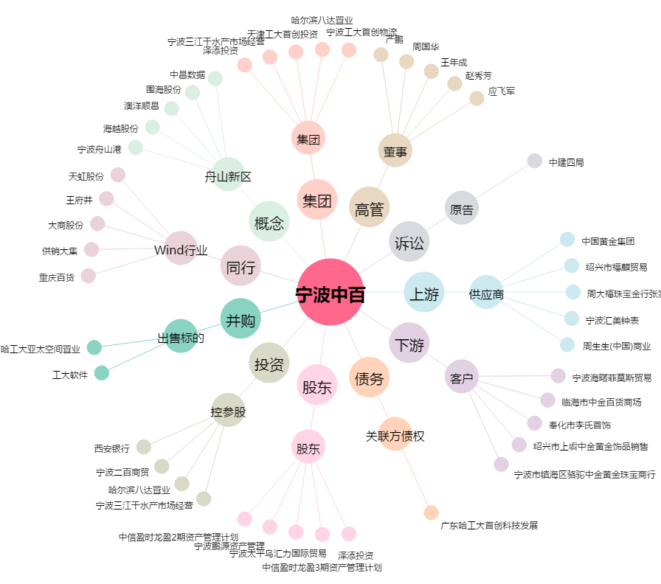
宁波中百[600857.SH] - 关系概览图

